상품제안서
시그니처 제주흑돼지 불고기 3종 | 상품코드: F32935

 |  |  |  |  |  |  | 02-412-0044 | www.easy1.co.kr
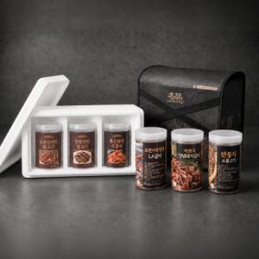

【상세/제작정보】

【인쇄/포장옵션】 | / 포장불가능

【공급단가】 | 수량 | 30~ | 50~ | 100~ | 300~ | 500~
*VAT별도 | 단가 | 42,380원 | 41,720원 | 40,750원 | 39,120원 | 37,490원

【상품 URL】 | https://dev.easy1.co.kr:443/src/goods_detail.php?gdno=32935

